แม่แฝก-แม่งัด ปากคลองซอย3ขวา
 | โครงการสอบเทียบอาคารชลประทาน
 | สำนักบริหารจัดการน้ำและอุทกวิทยา กรมชลประทาน
 | (งบประมาณเงินทุนหมุนเวียนเพื่อการชลประทาน ปี 2556)

1 | ข้อมูลทางกายภาพ
 | 1.1 ข้อมูลระบบส่งน้ำที่ตั้งของอาคาร
 | - ข้อมูลทั่วไปของอาคาร |  | ทรบ.ปากคลองซอย 3 ขวา |  |  | อาคาร
 | - โครงการ |  | โครงการส่งน้ำและบำรุงรักษา แม่แฝก-แม่งัด
 | - ตำแหน่งที่ตั้ง กม. |  | 8+498 |  |  | คลองสายใหญ่
 | อำเภอ |  | สันทราย |  |  | จังหวัด | เชียงใหม่
 | - พิกัด |  | N 2105200 |  | E 497750
 | - ลักษณะคลอง |  | ÿ คลองดิน |  | ÿ คลองดาดคอนกรีต

 | 1.2 ข้อมูลอาคาร
 | - ชื่ออาคาร
 | - ประเภทบาน ÿ ประตูระบายน้ำบานตรง (Sluice gate) |  |  |  |  |  | 1 | บาน
 |  |  | ขนาดบาน | เส้นผ่านศูนย์กลางท่อ |  |  | 0.90 | เมตร
 |  |  |  | สูง |  |  | - | เมตร
 | - ระดับพื้น Inlet |  |  |  |  |  | - | เมตร (ร.ท.ก.)
 | - ระดับพื้น Outlet |  |  |  |  |  | - | เมตร (ร.ท.ก.)
 | - ระดับพื้นธรณีอาคาร |  |  |  |  |  | 0.00 | เมตร (ร.ส.ม.)
 | - ปริมาณน้ำไหลผ่านสูงสุด |  |  |  |  |  | - | ลูกบาศก์เมตร/วินาที
 | - รัศมีความโค้งของบาน (สำหรับบานโค้ง) |  |  |  |  |  | - | เมตร

 | 1.3 รูปภาพอาคารชลประทาน
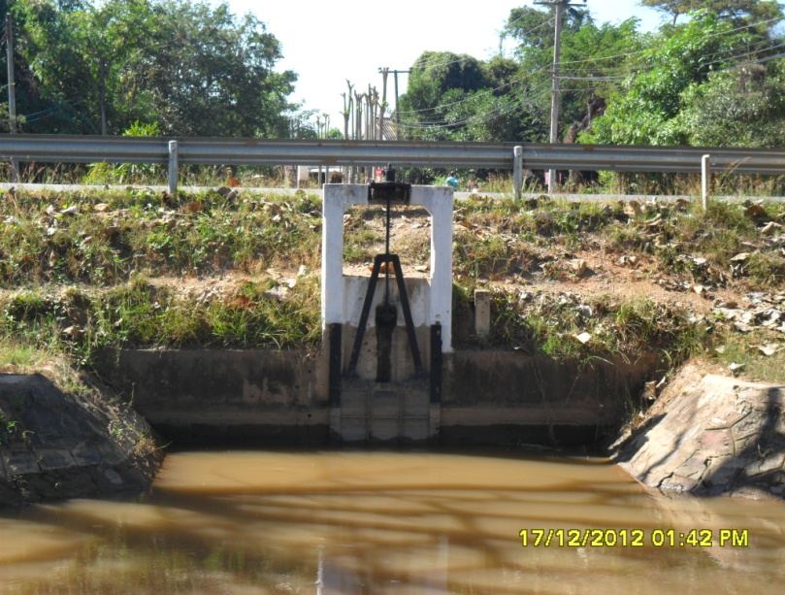

2 | ข้อมูลการสอบเทียบอาคารชลประทาน
 | ÿ ประตูระบายน้ำบานตรง (Sluice gate)
 | ÿ การไหลแบบจม (Submerged flow)
 | สูตรการคำนวนสอบเทียบอาคาร

 | เมื่อ | Q = ปริมาณน้ำผ่านอาคาร (ลบ.ม./วินาที)
 |  | Cs = สัมประสิทธิ์ปริมาณน้ำเมื่อการไหลเป็นแบบจม (Submerged Flow)
 |  | L = ความกว้างของช่องประตูระบาย (เมตร)
 |  | Hs = ระดับน้ำด้านท้ายประตู - ระดับธรณีประตู (เมตร)
 |  | ∆H = ระดับน้ำด้านหน้าประตู - ระดับด้านท้ายประตู (เมตร)
 |  | g = ความเร่งเนื่องจากแรงโน้มถ่วง (เมตร/วินาที)
 |  | Go = การเปิดบาน (เมตร)

ที่ | ระดับน้ำ | ระดับน้ำ | ∆H |  | Hs | ระยะเปิดบาน | Q | Hs/Go | Cs
 | ด้านเหนือน้ำ | ด้านท้ายน้ำ |  |  |  | (Go)
 | ม.(รทก./รสม.) | ม.(รทก./รสม.) |  |  |  | ม. | ลบ.ม./วินาที
1 | 0.55 | 0.35 | 0.20 | 1.9809 | 0.3500 | 1.00 | 1.234 | 0.350 | 1.978
2 | 0.55 | 0.31 | 0.24 | 2.1700 | 0.3100 | 0.80 | 1.079 | 0.387 | 1.782
3 | 0.56 | 0.23 | 0.33 | 2.5445 | 0.2300 | 0.60 | 0.926 | 0.383 | 1.758
4 | 0.57 | 0.09 | 0.48 | 3.0688 | 0.0900 | 0.40 | 0.611 | 0.225 | 2.458

สอบเทียบอาคาร ทรบ.ปากคลองซอย 3 ขวา โครงการ ส่งน้ำและบำรุงรักษา แม่แฝก-แม่งัด
0.350 | 1.978
0.387 | 1.782
0.383 | 1.758
0.225 | 2.458

3 | ข้อมูลการเปิดบานในระดับต่างๆ

ที่ | ระดับน้ำ | ระดับน้ำ | Hs | ∆H | ระยะเปิดบาน | Hs/Go | Cs | ปริมาณน้ำไหลผ่าน
 | ด้านเหนือน้ำ | ด้านท้ายน้ำ |  |  | (Go)
 | ม.(รทก./รสม.) | ม.(รทก./รสม.) |  |  | ม. |  |  | ลบ.ม./วินาที
1 | 0.55 | 0.35 | 0.35 | 0.20 | 1.00 | 0.350 | 1.840 | 1.1484
2 | 0.55 | 0.31 | 0.31 | 0.24 | 0.80 | 0.387 | 1.733 | 1.0490
3 | 0.56 | 0.23 | 0.23 | 0.33 | 0.60 | 0.383 | 1.744 | 0.9185
4 | 0.57 | 0.09 | 0.09 | 0.48 | 0.40 | 0.225 | 2.392 | 0.5945

หมายเหตุ สามารถนำไปใช้คำนวณในการยกบานระบายที่ระดับต่างๆ โดยป้อนข้อมูลระดับด้านเหนือน้ำและระดับที่ต้องการยกบาน
 | จะสามารถทราบปริมาณน้ำไหลผ่านอาคารได้ (กรอกข้อมูลในช่องว่างเท่านั้น ยกเว้นช่องสีทึบ)

